2020_03_data
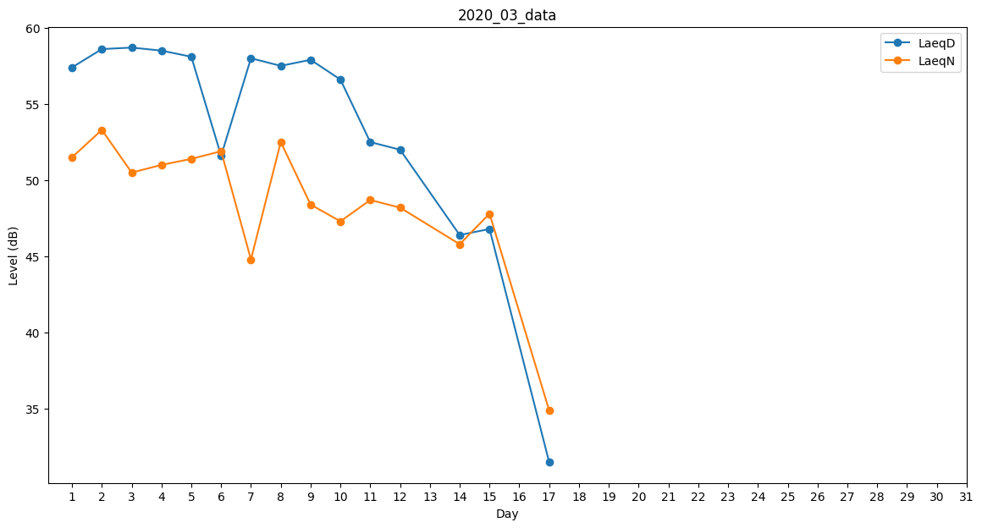
Day | LaeqD | LaeqN
1 | 57.4 | 51.5
2 | 58.6 | 53.3
3 | 58.7 | 50.5
4 | 58.5 | 51
5 | 58.1 | 51.4
6 | 51.6 | 51.9
7 | 58 | 44.8
8 | 57.5 | 52.5
9 | 57.9 | 48.4
10 | 56.6 | 47.3
11 | 52.5 | 48.7
12 | 52 | 48.2
13 | 54.6 | 0
14 | 46.4 | 45.8
15 | 46.8 | 47.8
16 | 41.1 | 0
17 | 31.5 | 34.9
18 | 32.1 | 0
19 | 32.7 | 0
20 | 0 | 0
21 | 0 | 0
22 | 0 | 0
23 | 0 | 0
24 | 0 | 0
25 | 32.2 | 0
26 | 0 | 0
27 | 0 | 0
28 | 0 | 0
29 | 0 | 0
30 | 0 | 0
31 | 31.3 | 0

